界面&功能
涅槃系统 |  |  |  | 功能规则

 | 功能入口

 | 1.主界面点击屏幕右下侧功能栏
 | 2.图标位于界面右下侧展开图标清单中
 | 3.参考图标

 | 涅槃界面【当前为示例】

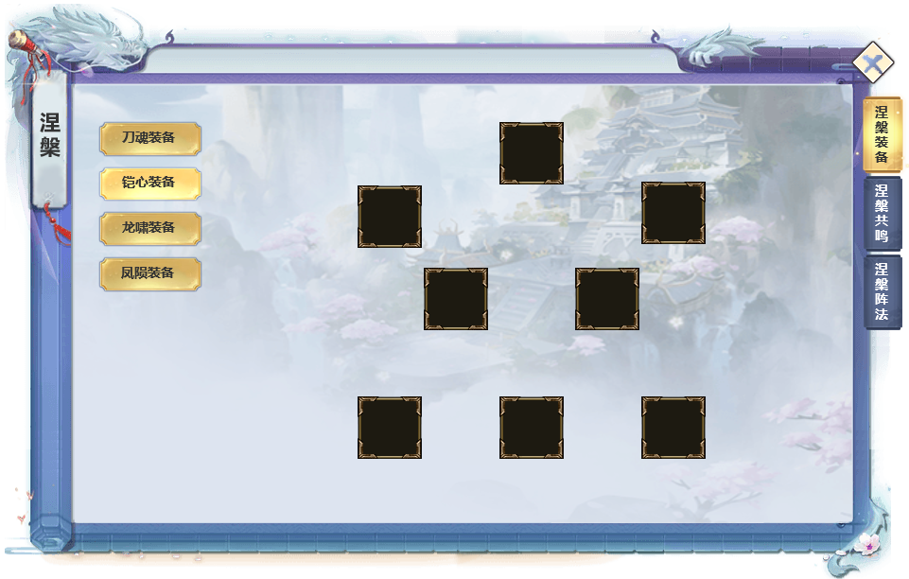
 | 涅槃界面示意
 |  | 界面信息说明 |  |  | 涅槃系统-功能规则
 |  | 1.涅槃装备选择分页签
 |  | ▶ | 点击切换不同涅槃装备 |  | 1.涅槃装备
2
 |  | ▶ | 右侧装备栏随页签切换变更 |  | ▶ | 新增4套涅槃装备，拥有相应装备类型名称，只处理装备图标，不对应外部角色模型
 |  |  |  |  | ▶ | 穿戴方式：不在角色界面显示，直接在涅槃功能界面穿戴。未穿戴的存放在背包。
 |  |  |  |  | ▶ | 获取更高等级&战力涅槃装备时，弹出快捷穿戴弹窗。或手动进入界面点击红点装备槽位穿戴或替换
 |  | 2.涅槃装备装备栏 |  |  | ▶ | 每套涅槃装备部位分别为8个部位：武器，头盔，衣服，戒指，项链，手镯，腰带，鞋子
 |  | ▶ | 每套涅槃装备共8个装备位 |  | ▶ | 单件装备只增加装备自身属性
 |  | ▶ | 根据左侧不同类型页签切换同步变更
 |  |  |  |  | 红点规则： | 有涅槃装备可装备或高级可替换时：外部功能图标，装备栏格子，一级页签：涅槃装备，二级页签对应页签 添加红点

1
3
 |  | 3.功能1级分页签 |  |  | 2.涅槃共鸣规则
 |  | ▶ | 涅槃装备：显示当前涅槃装备穿戴情况的界面 |  | ▶ | 每套涅槃装备可进行总计6级共鸣属性激活
 |  | ▶ | 涅槃共鸣：显示涅槃装备共鸣情况的界面 |  | ▶ | 激活需根据等级逐级依次激活，激活后属性直接生效
 |  | ▶ | 涅槃阵法：显示涅槃图鉴和收集效果的界面 |  | ▶ | 已激活的共鸣属性可以消耗资源反复刷新，每日最多重置刷新50次，所有涅槃类型装备重置刷新次数通用
 |  |  |  |  | ▶ | 每套涅槃装备对应一个随机属性条目库
 |  |  |  |  | ▶ | 随机属性类型包含：
 |  |  |  |  |  | 角色属性提升
 |  |  |  |  |  | 技能效果提升
 |  |  |  |  |  | 涅槃装备本身属性加成
 |  |  |  |  |  | 常规装备本身属性加成
 |  |  |  |  |  | 其他功能属性整体加成
 |  |  |  |  | ▶ | 每个属性词条根据其强度划分品质高低。不同品质使用不同颜色属性文字显示
 |  |  |  |  | ▶ | 共鸣所需资源为特殊类型货币

 |  |  |  |  | 红点规则： | 有足够货币进行共鸣。外部图标，一级页签，二级页签显示红点

 |  |  |  |  | 3.涅槃阵法规则
 |  |  |  |  | ▶ | 根据收集的涅槃装备，显示装备图标和收集效果
 | 共鸣界面 |  |  |  | ▶ | 每套装备均有一个集齐效果和一个单件收集效果。显示在图鉴排头

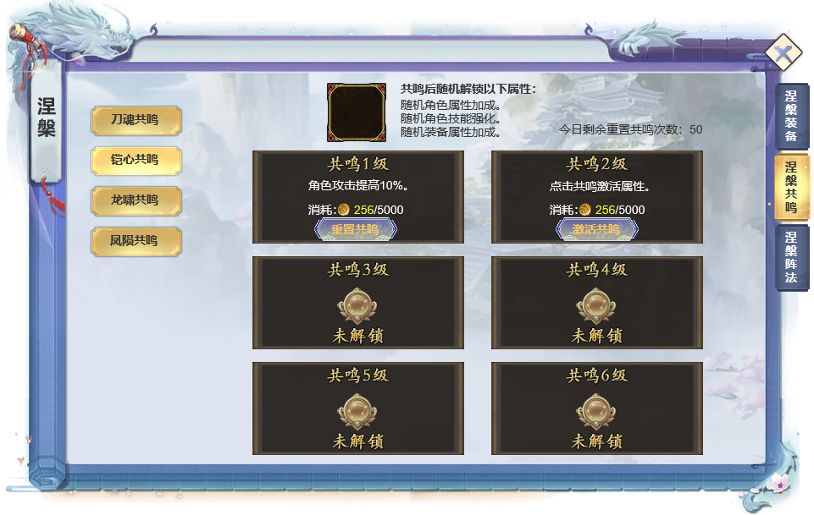
4
 |  | 4.当前选中套装的共鸣效果
 |  | ▶ | 显示当前共鸣可能出现的共鸣效果
 |  | ▶ | 共鸣套装图标
 |  | ▶ | 显示今日剩余重置次数

 |  | 5.已激活共鸣等级栏位的效果
 |  | ▶ | 已激活的等级属性描述
 |  | ▶ | 刷新随机共鸣属性所需的:货币消耗/货币持有
6
 |  | ▶ | 重置共鸣按钮

5
 |  | 6.当前可激活但未激活的共鸣等级栏位
 |  | ▶ | 待激活的共鸣栏位属性区域显示：点击共鸣激活属性。
 |  | ▶ | 激活共鸣属性所需的：货币消耗/货币持有
7
 |  | ▶ | 激活共鸣按钮

 |  | 7.当前不可激活的共鸣栏位
 |  | ▶ | 需激活前一个等级的共鸣栏位开放
 |  | ▶ | 显示 未解锁

 | 涅槃阵法

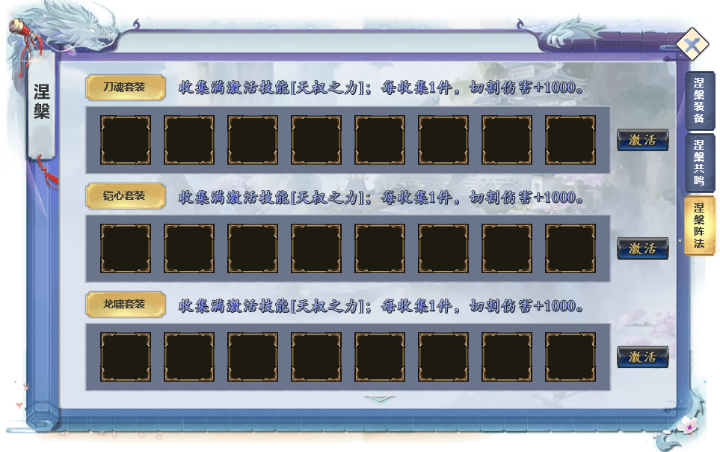
8
 |  | 8.显示当前涅槃套装效果
 |  | ▶ | 收集全套套装备后可获得的 被动技能
 |  | ▶ | 收集单件套装装备可获得的加成

 |  | 9.当前套装装备图标收集情况
 |  | ▶ | 未收集的图标同样显示装备图标，但置灰
 |  | ▶ | 激活按钮

9

 | 参考界面

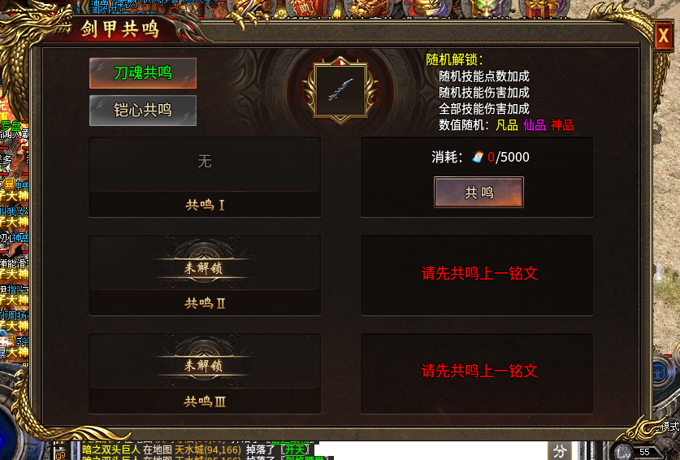

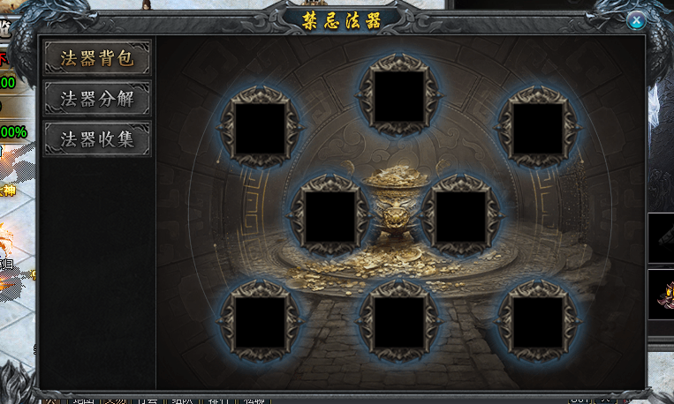

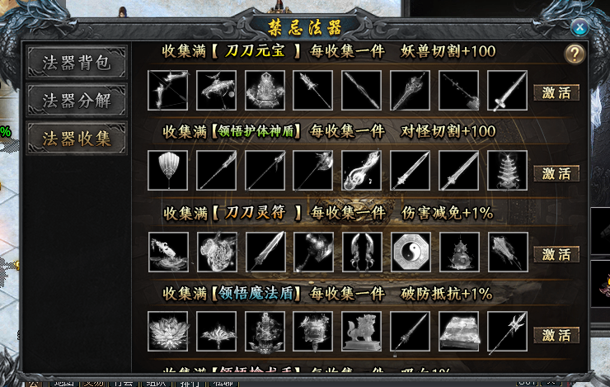

 | 参考界面

功能美需
UI需求

 | 序号 | 类型 | 对应界面 | 内容 | 功能需求 | 策划建议 | 参考图
 | 1 | UI
 | 2 | UI
 | 3 | UI
 | 4 | UI
 | 5 | UI
 | 6 | UI
 | 7 | UI
 | 8 | UI
 | 9 | UI
 | 10 | UI
 | 11 | UI
 | 12 | UI
 | 13 | UI
 | 14 | UI
 | 15 | UI
 | 16 | UI
 | 17 | UI
 | 18 | UI
 | 19 | UI

背景图需求

 | 序号 | 类型 | 对应界面 | 内容 | 功能需求 | 策划建议 | 参考图

道具图标需求

动效需求

 | 序号 | 类型 | 内容 | 描述 | 功能需求 | 策划建议 | 参考图
 | 1 | 动画特效 |  | 宝物界面宝物原画界面特效

其他 （ICON，模型，表情等）

 | 序号 | 类型 | 对应界面 | 内容 | 功能需求 | 策划建议 | 参考图
 | 1 | ICON | 主界面 | 主界面代表技能功能的入口图标 | 主界面代表技能功能的入口图标 |  | 
 | 2 | ICON | 16个天赋图标
 | 3 | ICON | 10阶天赋装备，10个部位

